상품제안서
샤오미 워치 S4 스마트워치 GPS 블루투스 스마트 밴드 스포츠 건강측정 방수 시계 | 상품코드: F31484

 |  |  |  |  |  |  | 02-412-0044 | www.easy1.co.kr
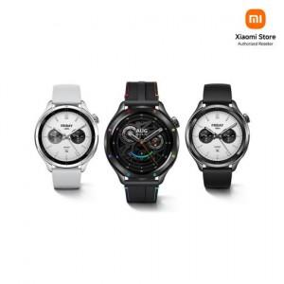

【상세/제작정보】

【인쇄/포장옵션】 | 인쇄불가 / 포장지포장

【공급단가】 | 수량 | 5~ | 10~ | 30~ | 50~ | 100~
*VAT별도 | 단가 | 173,310원 | 171,720원 | 170,130원 | 168,540원 | 166,950원

【상품 URL】 | https://dev.easy1.co.kr:443/src/goods_detail.php?gdno=31484

